論理型
命題 | 条件式 | 結果 | 1 | データ型 | 例1 | 例2 | 例3
セル[E1]は1である | =E1=1 |  |  | 数値 | 1 | 3.1415926536 | -0.33333333333
セル[E1]は2である | =E1=2 |  |  | 文字列 | a | あ | falsu
セル[E1]は1より小さい | =E1<1 |  |  | 論理 | TRUE | FALSE
セル[E1]は１以上である | =E1>=１
AND(条件A, 条件B)
条件Aと条件Bを同時に満たすなら真（TRUE)、そうでなければ偽(FALSE)
OR(条件A, 条件B)
条件Aと条件Bどちらかを満たしたら真（TRUE)、そうでなければ偽(FALSE)
NOT(条件)
条件が真（TRUE)なら偽(FALSE)、偽(FALSE)なら真（TRUE)
セル[E1]は1ではない | =E1<>1
セル[E1]は"あ'である | =E1="あ"
セル[E1]は空白である | =E1=""
セル[E1]は1でなく、かつセル[E1]は2以下である | =AND(E1<>1,E1<=2)
セル[E1]は1でないか、またはセル[E1]は2以下である | =OR(E1<>1,E1<=2)
「セル[E1]は1でなく、かつセル[E1]は2以下である」の否定 | =NOT(AND(E1<>1,E1<=2))
「セル[E1]は1でないか、またはセル[E1]は2以下である」の否定 | =NOT(OR(E1<>1,E1<=2))

AND(論理式1,論理式2,…） | 論理積
OR(論理式1,論理式2,…） | 論理和
NOT(論理式) | 論理否定

論理積（AND条件、「かつ」） | TRUE | FALSE
TRUE | TRUE | FALSE
FALSE | FALSE | FALSE

論理和（OR条件、「または」） | TRUE | FALSE
TRUE | TRUE | TRUE
FALSE | TRUE | FALSE

論理型課題1
条件に従って真偽判定を行え
名前 | 年齢 | 血液型 | 30歳以上 かつ A型 | 30歳未満 あるいは A型以外 | 「30歳以上 かつ A」の否定
中澤裕子 | 46 | O
石黒彩 | 41 | A
保田圭 | 39 | A
安倍なつみ | 38 | A
飯田圭織 | 38 | A
矢口真里 | 36 | A
市井紗耶香 | 35 | A
後藤真希 | 34 | O
吉澤ひとみ | 34 | O
藤本美貴 | 34 | A
石川梨華 | 34 | A
福田明日香 | 34 | B
高橋愛 | 33 | A
小川麻琴 | 32 | O
辻希美 | 32 | O
紺野あさ美 | 32 | B
新垣里沙 | 31 | B
加護亜依 | 31 | AB
李純 | 31 | O
田中れいな | 30 | O
道重さゆみ | 30 | A
亀井絵里 | 30 | AB
清水佐紀 | 28 | O
梅田えりか | 28 | A
銭琳 | 28 | B
石村舞波 | 27 | B
夏焼雅 | 27 | O
久住小春 | 27 | A
須藤茉麻 | 27 | O
村上 愛 | 27 | A
徳永千奈美 | 27 | O
嗣永桃子 | 27 | O
矢島舞美 | 27 | O
熊井友理奈 | 26 | B
有原栞菜 | 26 | A
光井愛佳 | 26 | O
飯窪春菜 | 25 | O
和田彩花 | 25 | A
岡井千聖 | 25 | A
鈴木愛理 | 25 | B
菅谷梨沙子 | 25 | A
宮崎由加 | 25 | O
中島早貴 | 25 | O
金澤朋子 | 24 | B
福田花音 | 24 | A
前田憂佳 | 24 | B
小川紗季 | 23 | A
譜久村聖 | 23 | O
萩原 舞 | 23 | AB
竹内朱莉 | 22 | O
小数賀芙由香 | 22 | O
山木梨沙 | 22 | B
生田衣梨奈 | 22 | A
中西香菜 | 22 | A
高木紗友希 | 22 | A
石田亜佑美 | 22 | O
宮本佳林 | 21 | O
山岸理子 | 21 | B
小片リサ | 21 | A
田村芽実 | 21 | O
鈴木香音 | 21 | B
室田瑞希 | 21 | AB
鞘師里保 | 21 | AB
勝田里奈 | 21 | A
大塚愛菜 | 21 | O
稲場愛香 | 21 | B
平井美葉 | 20 | A
加賀楓 | 20 | A
谷本安美 | 20 | B
工藤遙 | 20 | A
上國料萌衣 | 20 | O
新沼希空 | 20 | O
野中美希 | 20 | A
広瀬彩海 | 20 | O
川村文乃 | 20 | A
佐藤優樹 | 20 | A
相川茉穂 | 20 | A
高瀬くるみ | 20 | A
小田さくら | 20 | A
藤井梨央 | 20 | B
一岡伶奈 | 20 | A
尾形春水 | 20 | A
植村あかり | 20 | O
小野瑞歩 | 19 | O
里吉うたの | 19 | A
浅倉樹々 | 19 | AB
島倉りか | 19 | A
小林萌花 | 19
田口夏実 | 19 | A
島村嬉唄 | 19 | O
浜浦彩乃 | 19 | AB
岸本ゆめの | 19 | B
小川麗奈 | 19 | A
森戸知沙希 | 19 | A
野村みな美 | 19 | B
井上玲音 | 18 | O
佐々木莉佳子 | 18 | A
段原瑠々 | 18 | A
和田桜子 | 18 | B
横山玲奈 | 18 | O
牧野真莉愛 | 18 | A
山﨑夢羽 | 17 | AB
秋山眞緒 | 17 | B
前田こころ | 17 | A
船木結 | 17 | O
羽賀朱音 | 17 | O
小関舞 | 17 | O
梁川奈々美 | 17 | A
小野田紗栞 | 17 | O
笠原桃奈 | 16 | A
太田遙香 | 16 | B
江口紗耶 | 16 | O
西田汐里 | 16 | B
岡村美波 | 15 | O
工藤 由愛 | 15 | A
北川莉央 | 15 | O
伊勢鈴蘭 | 15 | A
橋迫鈴 | 14 | O
松永 里愛 | 14 | A
山﨑愛生 | 14 | B
岡村ほまれ | 14 | A
清野桃々姫 | 14 | A

論理型課題2
条件に従って合否判定を行え
B2:B5→「一次試験」
C2:C5→「二次試験」
名前 | 一次試験 | 二次試験 | 一次試験、二次試験共に60以上なら合格 | 一次試験、二次試験どちらかが60以上なら合格
秋山 | 70 | 36
小野田 | 44 | 80
小野 | 85 | 75
浅倉 | 52 | 65
岸本 | 60 | 79
谷本 | 59 | 72
新沼 | 71 | 61
山岸 | 59 | 60
小片 | 61 | 60

一次60以上
AND
二次60以上
合格
不合格
一次60以上
OR
二次60以上
合格
不合格

課題合否判定
名前 | 実技 | 筆記 | 基準A | 基準B
安倍 | 74 | 47
飯窪 | 66 | 100
飯田 | 48 | 60
基準A－実技・筆記ともに60点以上なら合格、そうでなければ不合格
基準B－実技・筆記いずれかが60点以上なら合格、そうでなければ不合格
この基準での合否判定を論理和・論理積を用いず、条件分岐のみを用いて行え。
生田 | 69 | 35
石川 | 77 | 59
石黒 | お休み | 60
石田 | 79 | 80
市井 | 60 | 53
小川 | 80 | 風邪
加護 | 58 | 59
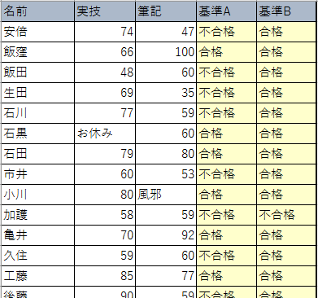
亀井 | 70 | 92
久住 | 59 | 60
工藤 | 85 | 77
後藤 | 90 | 59
紺野 | 87 | 78
佐藤 | 休み | 59
鞘師 | 42 | 60
鈴木 | 37 | 22
高橋 | 79 | 63
田中 | 55 | 58
銭 | 59 | 60
辻 | 94
中澤 | 45 | 25
新垣 | 54 | 79
福田 | 35 | 65
譜久村 | 40 | 56
藤本 | 79 | 欠 席
道重 | 45 | 23
光井 | 56 | 73
矢口 | 欠席 | 60
保田 | 49 | 50
吉澤 | 60 | 56
李 | 61 | 49

課題進級判定
下記条件に合わせた文字列が表示されるようにせよ
 | 学年末テスト結果表 |  |  |  | 合否判定(60以上合格) |  |  | 3教科とも合格 | 内２教科合格 | １教科合格
 | 名前 | 国語 | 数学 | 英語 | 国語 | 数学 | 英語 | 進級判定1 | 進級判定2 | 進級判定3
1 | 安倍 | 88 | 98 | 85
2 | 飯窪 | 24 | 29 | 41
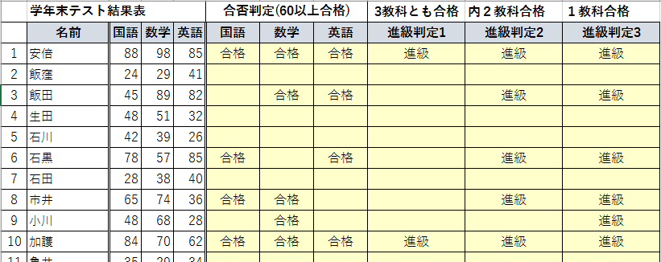
3 | 飯田 | 45 | 89 | 82
4 | 生田 | 48 | 51 | 32
5 | 石川 | 42 | 39 | 26
6 | 石黒 | 78 | 57 | 85
7 | 石田 | 28 | 38 | 40
8 | 市井 | 65 | 74 | 36
9 | 小川 | 48 | 68 | 28
10 | 加護 | 84 | 70 | 62
11 | 亀井 | 35 | 29 | 34
12 | 久住 | 57 | 75 | 75
13 | 工藤 | 76 | 86 | 50
14 | 後藤 | 74 | 64 | 76
15 | 紺野 | 56 | 85 | 90
16 | 佐藤 | 16 | 75 | 57
17 | 鞘師 | 65 | 46 | 56
18 | 鈴木 | 75 | 35 | 90
19 | 高橋 | 54 | 56 | 57
20 | 田中 | 75 | 53 | 63
21 | 銭 | 53 | 24 | 93
22 | 辻 | 45 | 61 | 80
23 | 中澤 | 51 | 20 | 53
24 | 新垣 | 64 | 53 | 60
25 | 福田 | 59 | 62 | 70
26 | 譜久村 | 90 | 29 | 34
27 | 藤本 | 72 | 57 | 50
28 | 道重 | 71 | 62 | 10
29 | 光井 | 64 | 60 | 62
30 | 矢口 | 100 | 56 | 74
31 | 保田 | 60 | 47 | 70
32 | 吉澤 | 74 | 68 | 59
33 | 李 | 50 | 69 | 40

 |  |  |  |  | 60点以上なら「合格」と表示 |  |  | 条件に合致すれば「進級」、そうでなければ空白
 |  |  |  |  | それ以外なら空白

